5.Trajetos
 | Rodovia e Trecho: | Código: |  |  | Revisão: |  | Rodovia e Trecho: | Código: |  |  | Revisão: |  | Rodovia e Trecho: | Código: |  |  | Revisão:
 | GO-050/MG - km 278 - Catalão | ECO-GO050-000278-PL-X2-01 |  |  | 5 |  | GO-050/MG - km 278 - Catalão | ECO-GO050-000278-PL-X2-01 |  |  | 5 |  | GO-050/MG - km 278 - Catalão | ECO-GO050-000278-PL-X2-01 |  |  | 5
 | Título: | Contrato: |  | Data base preços: | Folha: |  | Título: | Contrato: |  | Data base preços: | Folha: |  | Título: | Contrato: |  | Data base preços: | Folha:
 | Planilha Orçamentária de Melhorias do Sistema de Drenagem do km 278 |  |  | SICRO GO Out/25 - Atualizada Mar/26 | 5 de 9 |  | Planilha Orçamentária de Melhorias do Sistema de Drenagem do km 278 |  |  | SICRO GO Out/25 - Atualizada Mar/26 | 5 de 9 |  | Planilha Orçamentária de Melhorias do Sistema de Drenagem do km 278 |  |  | SICRO GO Out/25 - Atualizada Mar/26 | 5 de 9

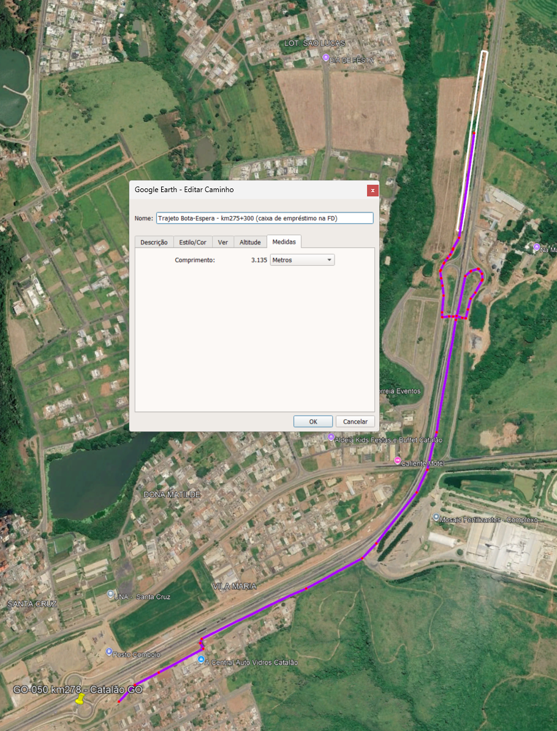
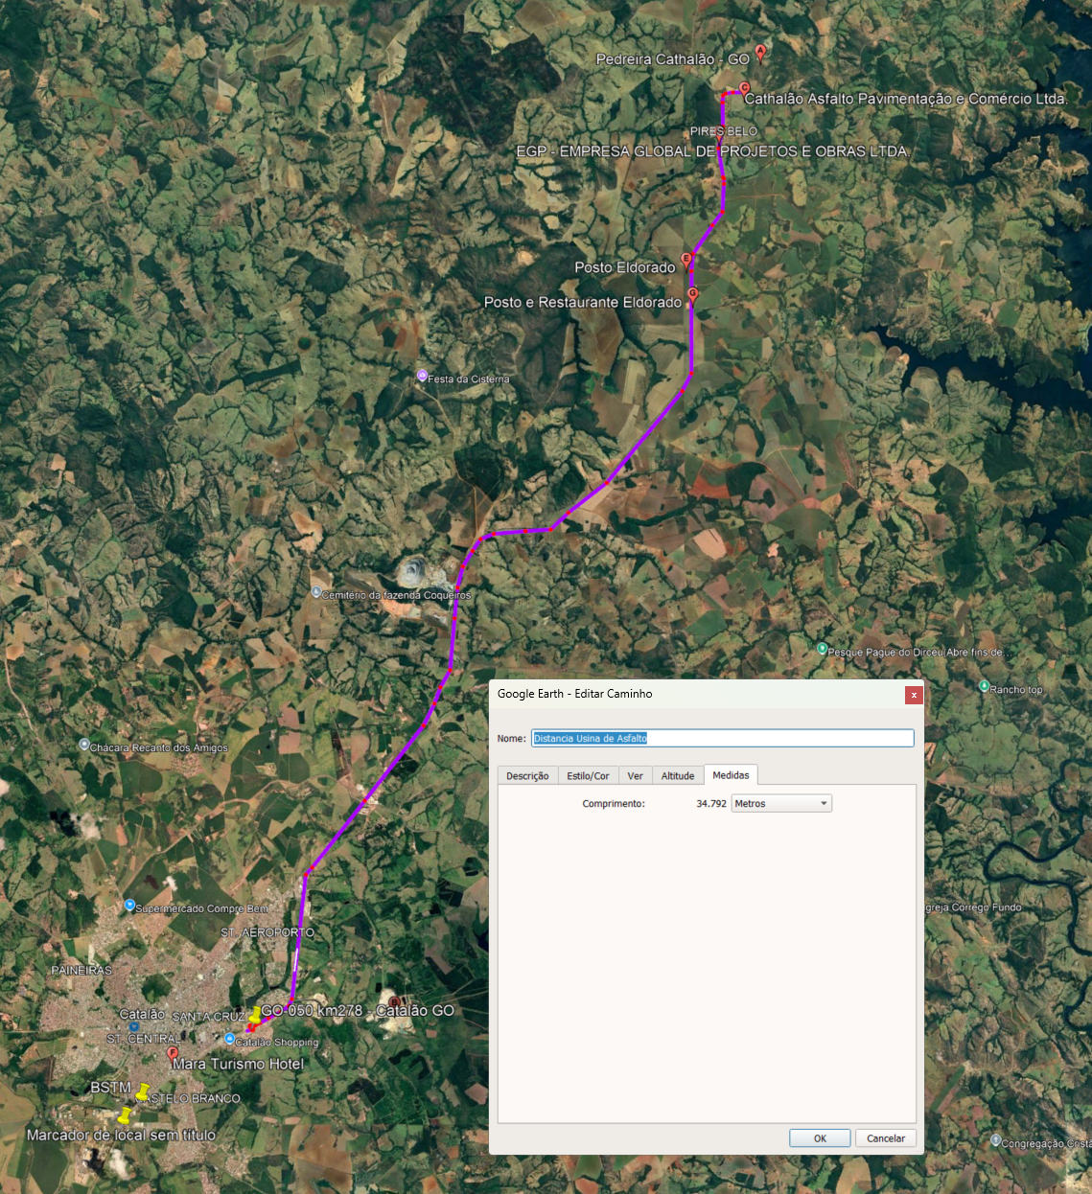
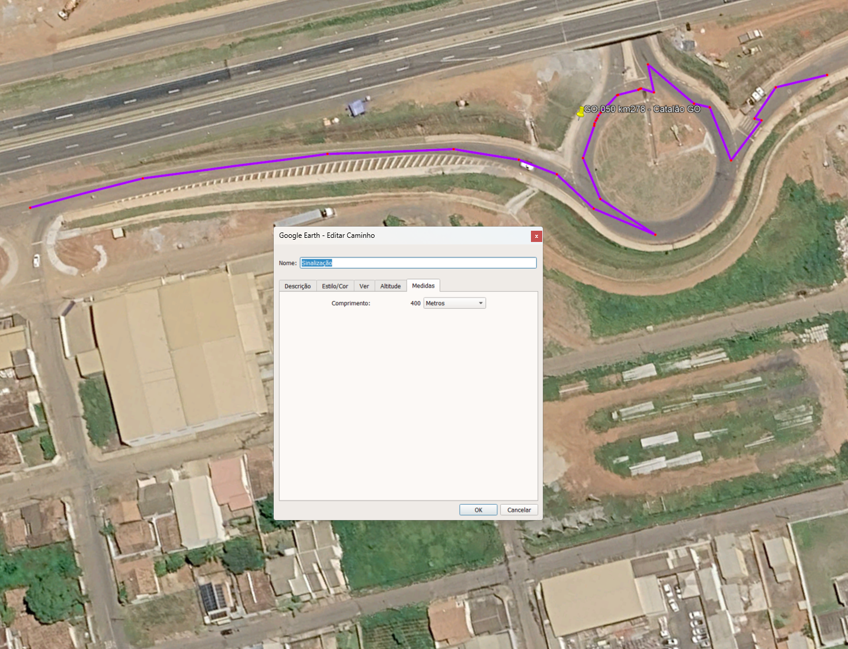

 |  |  |  |  |  |  |  |  |  |  |  | Trajeto que precisará de sinalização de obras.
 |  |  |  |  |  |  |  |  |  |  |  |  | Distância = | 400.0 | m

Trajeto entre a obra e o Bota-Fora junto à Caixa de Empréstimo localizada no km 275+300m da GO-050. |  |  |  |  |  | Trajeto entre a obra e usina de asfalto mais próxima em Catalão-GO.
 | Distância = | 3135.0 | m |  |  |  | Distância = | 34.8 | km

12.BDI
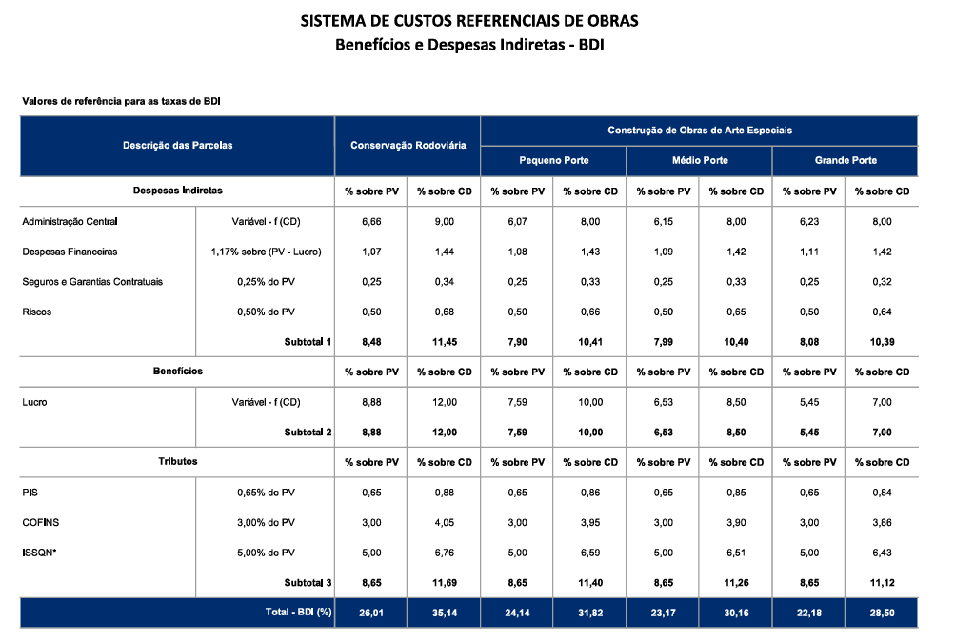
Planilha de Cálculo Exemplificativa para o BDI no SICRO
Descrição das Parcelas |  | Intervenção
 |  | Porte
Despesas Indiretas |  | % sobre PV | % sobre CD
Administração Central | Variável - f (CD) | 7.15 | 9.00
Despesas Financeiras | 1.17% sobre (PV - Lucro) | 1.06 | 1.33
Seguros e Garantias Contratuais | 0,25% do PV | 0.25 | 0.31
Riscos | 0,50% do PV | 0.50 | 0.63
 | Subtotal 1 | 8.96 | 11.27
Benefícios |  | % sobre PV | % sobre CD
Lucro | Variável - f (CD) | 9.54 | 12.00
 | Subtotal 2 | 9.54 | 12.00
Tributos |  | % sobre PV | % sobre CD
PIS | 0,65% do PV | 0.00 | 0.00
COFINS | 3,00% do PV | 0.00 | 0.00
ISSQN* | 5,00% do PV | 2.00 | 2.52
 | Subtotal 3 | 2.00 | 2.52
Total - BDI (%) |  | 20.50 | 25.79

PV = Preço de Venda
CD = Custo Direto
SELIC (dezembro/2025) = 15,00% a.a.
DF = [(1+SELIC)^(1/12)-1] sobre (PV - Lucro), o que resulta em DF = 1,17% sobre (PV - Lucro)
Observação: (*) Limite máximo adotado de 5%, valor variável em função da legislação de cada município. O valor real do ISSQN a ser adotado nos orçamentos dos projetos aprovados pelo DNIT deve ser aquele proveniente das alíquotas dos municípios situados na área de influência das obras.

ISSQN
MUNICÍPIO | Catalão - GO
TAXA | 2%

Conforme LEI Nº 2174, DE 22 DE DEZEMBRO DE 2003, e DECRETO 1.753 DE 19 JANEIRO DE 2023 do município de Catalão/GO
https://www.catalao.go.gov.br/transparencia/legislacao/leis/121

BDI DIFERENCIADO:
https://www.gov.br/dnit/pt-br/assuntos/planejamento-e-pesquisa/custos-e-pagamentos/custos-e-pagamentos-dnit/sistemas-de-custos/sicro_antiga/instrucoes-normativas/instrucao-normativa-no-62_dnit-sede.pdf/view
10.29%

